Hoja1

Prototipo Urna electrónica: Costo total e individual de componentes

 |  | Componente | Características generales | Imágen | Unidad | Cantidad | Importe
 | Hardware | Lector de codigos de barra de ranura luz visible USB | • Lectura multidireccional • Montaje en escritorio o pared • Múltiples opciones de interfaz • Soporta caídas repetidas de 5 pies al concreto • Sellado ambientalmente contra el agua y el polvo. • Edición avanzada de datos • Sello ambiental IP54 contra la humedad y el polvo. | 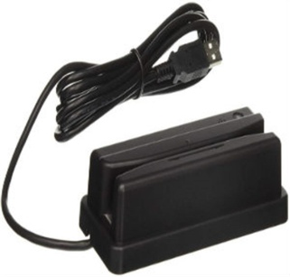 | Pieza | 1 | $2,329.00
 |  | Impresora térmica Epson TM-T20II | • Compatible con todos los principales sistemas operativos • Impresión de hasta 200 mm / segundo • Alta confiabilidad • Múltiples funciones de facilidad de uso • Interfaces duales y opciones de impresión que reducen el uso de papel hasta en un 30%. | 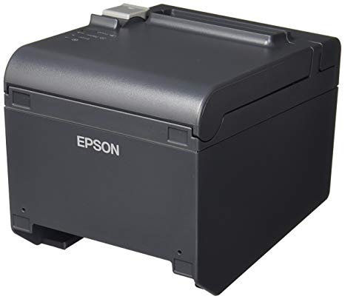 | Pieza | 1 | $3,182.00
 |  | Unidad de estado solido Western Digital SSD 240GB M.2 2280 SATA 6Gb s | • Arranque inmediato del sistema • Fiabilidad de estado sólido • Bajo consumo de energía • Compatible con la mayoría de ordenadores de sobremesa • Supervisión del estado del disco con el Panel de control WD SSD |  | Pieza | 1 | $757.00
 |  | Asus Monitor portatil ZenScreen MB16AMT | • Pantalla IPS portátil Full HD de 15,6 pulgadas con un perfil ultradelgado de 9 mm y un peso de solo 0,9 kg • La entrada receptiva e intuitiva con funcionalidad táctil de 10 puntos admite la multitarea de alta productividad • La potente batería incorporada de 7800 mAh proporciona hasta cuatro horas de uso • Los puertos USB-C y micro-HDMI de señal híbrida brindan conectividad versátil | 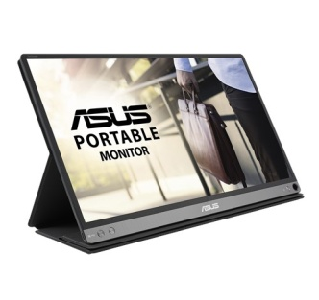 | Pieza | 1 | $7,939.00
 |  | Memoria RAM Corsair DDR4, 2133MHz, 4GB | • Tipo de memoria interna: DDR4 • Memoria interna: 4 GB • Diseño de memoria: 1 x 4 GB • Velocidad de memoria del reloj: 2133 MHz • Latencia CAS: 15 • Factor de Forma: 288-pin DIMM |  | Pieza | 2 | $872.00
 |  | Intel NUC Kit NUC7I5BNH, Intel Core i5-7260U 2.20GHz (Barebone) | • Frecuencias operativas de 2,2GHz/3,4GHz, con dos núcleos y 4MB de cache. • admite hasta 32 GB de RAM de DDR4 • HDMI CEC. Permite activar o desactivar automáticamente el televisor al encender el NUC • Las opciones de control del ventilador cuentan con una opción para apagar completamente el ventilador por debajo de ciertos niveles de temperatura de la CPU • Se puede regular la potencia máxima | 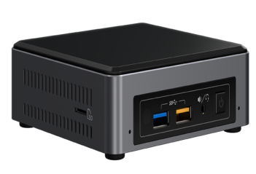 | Pieza | 1 | $8,459.00
 | Gabinete | Construcción de Gabinete | • Diseño ergonómico y de fácil sujeción • No permite al votante acceder a los componentes • Reduce hasta en un 50% el peso total de la urna • Utilizando un molde de inyección de plástico HDPE se tendrá una reducción considerable en el peso final |  | Pieza | 1 | $2,500.00
 | COSTO TOTAL PROTOTIPO URNA ELECTRÓNICA |  |  |  |  |  | $26,038.00

